Giới thiệu về ống nhựa Stroman
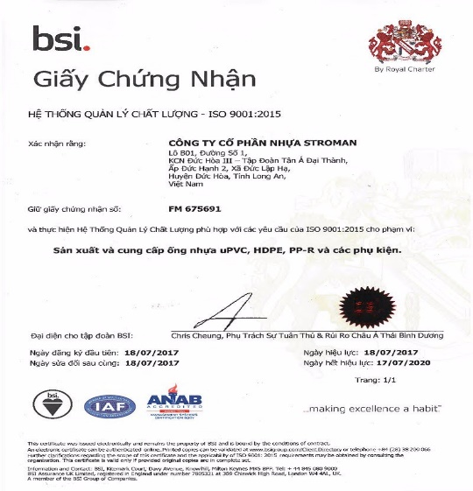 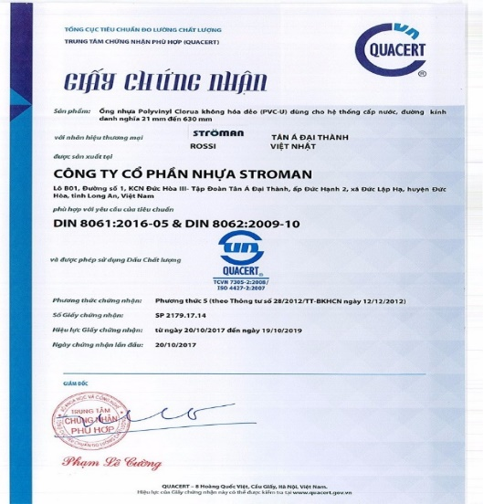 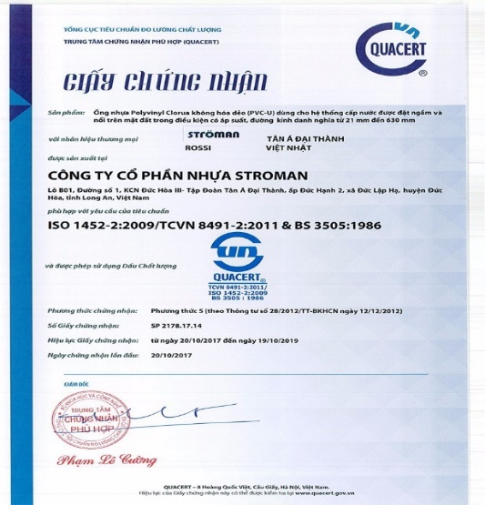
Kính gửi Quý khách hàng, Quý đối tác! Công ty Cổ phần Nhựa Stroman Việt Nam xin gửi tới toàn thể Quý khách hàng, Quý đối tác lời chào trân trọng. Năm 2015, nền kinh tế Việt Nam tiếp tục phục hồi với mức tăng trưởng GDP cao nhất trong vòng 5 năm qua. Triển vọng của nền kinh tế Việt Nam giai đoạn 2016 - 2020 được dự đoán sẽ tiếp tục tăng trưởng GDP tới 6,5 - 7%, các dòng vốn tăng mạnh trở lại, đặc biệt là dòng vốn trong khu vực tư nhân và đầu tư nước ngoài. Đứng trước các cơ hội và thách thức, Tân Á Đại Thành - doanh nghiệp Thương hiệu Quốc gia, đã không ngừng đầu tư và phát triển công nghệ, đổi mới, nâng cao chất lượng, đa dạng hoá sản phẩm dịch vụ để đáp ứng và thoả mãn nhu cầu ngày càng cao của thị trường. Với vị thế “Tập đoàn sản xuất và cung cấp giải pháp tổng thể về nguồn nước hàng đầu Việt Nam”, Công ty Cổ phần Nhựa Stroman Việt Nam - Thành viên Tập đoàn Tân Á Đại Thành, được thành lập để tiếp tục theo đuổi mục tiêu và sứ mệnh Tập đoàn “Phồn vinh cuộc sống Việt”, góp phần nâng cao chất lượng cuộc sống và đóng góp vào sự phát triển kinh tế đất nước. Thương hiệu Stroman với sản phẩm trọng tâm trong giai đoạn 1 là Ống nhựa u.PVC, PP-R và HDPE với tổng mức đầu tư lên đến 70 triệu đô la Mỹ, là nhà máy sản xuất ống nhựa được đầu tư từ hạ tầng cơ sở hiện đại đến hệ thống máy móc, trang thiết bị,công nghệ đồng bộ và các quy trình kiểm soát theo đúng tiêu chuẩn Đức. Công ty Cổ phần Nhựa Stroman Việt Nam cam kết đem lại nhiều giá trị gia tăng về lợi ích, đáp ứng tối đa sự hài lòng của Quý Khách hàng với phương châm chất lượng đẳng cấp Đức trên từng sản phẩm, dịch vụ được tiêu chuẩn hoá và đồng bộ cao. Chúng tôi mong muốn có cơ hội hợp tác với Quý khách hàng, Quý đối tác để cùng nắm bắt cơ hội, sáng tạo ra những giá trị mới, thành công mới để hướng tới một tương lai phát triển phồn thịnh, ổn định và bền vững Công ty cổ phần Nhựa Stroman Việt Nam hy vọng nhận được sự hợp tác lâu dài, tích cực và toàn diện của Quý khách hàng, Quý đối tác. Trân trọng! TỔNG GIÁM ĐỐC Nguyễn An
Sứ mệnh Góp phần đem lại hiệu quả sử dụng cho người tiêu dùng, nâng cao chất lượng cuộc sống, thân thiện với môi trường, đảm bảo hài hòa giữa lợi ích doanh nghiệp, chăm lo cho người lao động và có trách nhiệm với cộng đồng xã hội Triết lý kinh doanh Đầu tư công nghệ là yếu tố cốt lõi để phát triển bền vững.Chất lượng sản phẩm là trọng tâm để xây dựng thương hiệu. Giá trị mang lại cho Khách hàng là then chốt. Với nhân viên và cộng đồng xã hội là trách nhiệm và nghĩa vụ chia sẻ Giá trị cốt lõi Tự hào là thành viên của Tập đoàn Tân Á Đại Thành – Doanh nghiệp thương hiệu Quốc gia, Stroman Việt Nam kế thừa và liên tục đổi mới, phát huy tiềm lực tài chính vững mạnh, tạo ra các sản phẩm hữu ích cho xã hội, khẳng định sứ mệnh “Phồn vinh cuộc sống Việt” của Tân Á Đại Thành.

Bảng gía ống PP-R
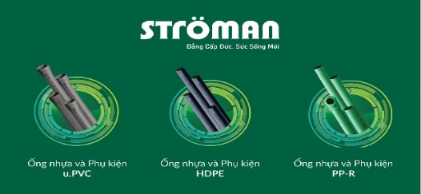 ỐNG NHỰA PP-R- STROMAN - TẬP ĐOÀN TÂN Á ĐẠI THÀNH
Ống nhựa Stroman - Thương hiệu ống nhựa dẫn nước và phụ kiện nhựa dẫn nước PPR cao cấp của Tập Đoàn Tân Á Đại Thành - Đẳng Cấp Đức - Sức Sống Mới.
Nhóm Thành phẩm ống Nước Nóng PPR Stroman -daithanh-group.vn
STT | Hình Ảnh | Sản phẩm (DN) |  | Đơn giá vnd/cái | Nhập số lượng (cái) | Thành tiền | Đặt giá trị chiết khấu % | Thành tiền mua vào
 |  | Tên ( áp lực bar) | Quy Cách (dk x dày)
Chú thích: chiều dài 1 cây ống là 4mét. Ngoài ra Stroman còn sản xuất theo yêu cầu của khách hàng ( giá bao gồm vận chuyển + thuế 10%)
1 | Ống Nước Nóng PPR - áp Lực ( bar ) PN10 |  | Ф20 x 1.9mm | 19,910 | 1 | 19,910 | 0% | 19,910
2 |  |  | Ф25 x 2.3mm | 30,250 | 1 | 30,250 | 0% | 30,250
3 |  |  | Ф32 x 2.9mm | 47,960 | 1 | 47,960 | 0% | 47,960
4 |  |  | Ф40 x 3.7mm | 73,700 | 1 | 73,700 | 0% | 73,700
5 |  |  | Ф50 x 4.6mm | 106,700 | 1 | 106,700 | 0% | 106,700
6 |  |  | Ф63 x 5.8mm | 169,500 | 1 | 169,500 | 0% | 169,500
7 |  |  | Ф75 x 6.8mm | 236,300 | 1 | 236,300 | 0% | 236,300
8 |  |  | Ф90 x 8.2mm | 343,200 | 1 | 343,200 | 0% | 343,200
9 |  |  | Ф110 x 10.0mm | 549,200 | 1 | 549,200 | 0% | 549,200
10 |  |  | Ф125 x 11.4mm | 680,500 | 1 | 680,500 | 0% | 680,500
11 |  |  | Ф140 x 12.7mm | 839,500 | 1 | 839,500 | 0% | 839,500
12 |  |  | Ф160 x 14.6mm | 1,143,000 | 1 | 1,143,000 | 0% | 1,143,000
1 | Ống Nước Nóng PPR - áp Lực ( bar ) PN20 |  | Ф20 x 3.4mm | 29,000 | 1 | 29,000 | 0% | 29,000
2 |  |  | Ф25 x 4.2mm | 50,700 | 1 | 50,700 | 0% | 50,700
3 |  |  | Ф32 x 5.4mm | 74,500 | 1 | 74,500 | 0% | 74,500
4 |  |  | Ф40 x 6.7mm | 115,700 | 1 | 115,700 | 0% | 115,700
5 |  |  | Ф50 x 8.3mm | 179,700 | 1 | 179,700 | 0% | 179,700
6 |  |  | Ф63 x 10.5mm | 283,500 | 1 | 283,500 | 0% | 283,500
7 |  |  | Ф75 x 12.5mm | 395,000 | 1 | 395,000 | 0% | 395,000
8 |  |  | Ф90 x 15.0mm | 585,900 | 1 | 585,900 | 0% | 585,900
9 |  |  | Ф110 x 18.3mm | 830,000 | 1 | 830,000 | 0% | 830,000
10 |  |  | Ф125 x 23.3mm | 1,112,500 | 1 | 1,112,500 | 0% | 1,112,500
11 |  |  | Ф140 x 26.6mm | 1,410,500 | 1 | 1,410,500 | 0% | 1,410,500
12 |  |  | Ф160 x 14.6mm | 1,873,900 | 1 | 1,873,900 | 0% | 1,873,900
Chiết khấu theo giá trị mức đơn hàng * % theo giá gốc trên |  |  | Tổng tiền ck theo giá trị đơn hàng theo giá gốc |  | Đặt giá trị chiết khấu % | Thành tiền giá gốc
Tổng tiền mua vào |  |  | 11,180,620 |  | 0% | 11,180,620
Click xem chú thích Chiết khấu % sản phẩm giá trị đơn hàng theo giá gốc
CLICK XEM MÔ TẢ SẢN PHẨM

Bảng gía phụ kiện ống PP-R
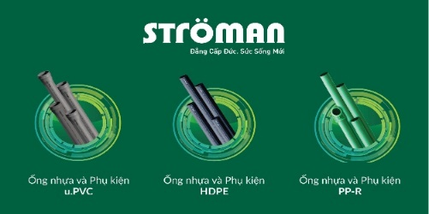 Phụ kiện ống PP-R- STROMAN - TẬP ĐOÀN TÂN Á ĐẠI THÀNH
Ống nhựa Stroman - Thương hiệu ống nhựa dẫn nước và phụ kiện nhựa dẫn nước PPR cao cấp của Tập Đoàn Tân Á Đại Thành - Đẳng Cấp Đức - Sức Sống Mới.
Nhóm Thành phẩm phụ kiện Nước Nóng PPR Stroman - daithanh-group.vn
STT | Hình Ảnh | Sản phẩm (DN) |  | Đơn giá vnd/cái | Nhập số lượng (cái) | Thành tiền | Đặt giá trị chiết khấu % | Thành tiền mua vào
 |  | Tên ( áp lực bar) | Quy Cách (dk)
1 | Nối Thẳng ( mang sông ) áp Lực ( bar ) PN20 |  | 20 | 3,015 | 1 | 3,015 | 0% | 3,015
 |  |  | 25 | 5,025 | 1 | 5,025 | 0% | 5,025
 |  |  | 32 | 8,100 | 1 | 8,100 | 0% | 8,100
 |  |  | 40 | 12,900 | 1 | 12,900 | 0% | 12,900
 |  |  | 50 | 23,150 | 1 | 23,150 | 0% | 23,150
 |  |  | 63 | 46,500 | 1 | 46,500 | 0% | 46,500
 |  |  | 75 | 77,000 | 1 | 77,000 | 0% | 77,000
 |  |  | 90 | 130,800 | 1 | 130,800 | 0% | 130,800
 |  |  | 110 | 211,500 | 1 | 211,500 | 0% | 211,500
2 | Cút 90° (Co 90°) áp Lực (bar ) PN20 |  | 20 | 5,850 | 1 | 5,850 | 0% | 5,850
 |  |  | 25 | 7,720 | 1 | 7,720 | 0% | 7,720
 |  |  | 32 | 13,450 | 1 | 13,450 | 0% | 13,450
 |  |  | 40 | 22,100 | 1 | 22,100 | 0% | 22,100
 |  |  | 50 | 38,500 | 1 | 38,500 | 0% | 38,500
 |  |  | 63 | 118,250 | 1 | 118,250 | 0% | 118,250
 |  |  | 75 | 154,500 | 1 | 154,500 | 0% | 154,500
 |  |  | 90 | 240,000 | 1 | 240,000 | 0% | 240,000
 |  |  | 110 | 461,200 | 1 | 461,200 | 0% | 461,200
3 | Tê 90° áp Lực (bar ) PN20 |  | 20 | 6,850 | 1 | 6,850 | 0% | 6,850
 |  |  | 25 | 10,600 | 1 | 10,600 | 0% | 10,600
 |  |  | 32 | 17,500 | 1 | 17,500 | 0% | 17,500
 |  |  | 40 | 27,200 | 1 | 27,200 | 0% | 27,200
 |  |  | 50 | 53,500 | 1 | 53,500 | 0% | 53,500
 |  |  | 63 | 131,500 | 1 | 131,500 | 0% | 131,500
 |  |  | 75 | 183,050 | 1 | 183,050 | 0% | 183,050
 |  |  | 90 | 286,500 | 1 | 286,500 | 0% | 286,500
 |  |  | 110 | 472,500 | 1 | 472,500 | 0% | 472,500
4 | Chếch 45° (Lơi 45°) áp Lực (bar ) PN20 |  | 20 | 4,820 | 1 | 4,820 | 0% | 4,820
 |  |  | 25 | 7,750 | 1 | 7,750 | 0% | 7,750
 |  |  | 32 | 11,500 | 1 | 11,500 | 0% | 11,500
 |  |  | 40 | 23,200 | 1 | 23,200 | 0% | 23,200
 |  |  | 50 | 41,200 | 1 | 41,200 | 0% | 41,200
 |  |  | 63 | 101,500 | 1 | 101,500 | 0% | 101,500
 |  |  | 75 | 153,500 | 1 | 153,500 | 0% | 153,500
 |  |  | 90 | 185,500 | 1 | 185,500 | 0% | 185,500
 |  |  | 110 | 322,500 | 1 | 322,500 | 0% | 322,500
5 | Ống tránh. áp Lực (bar ) PN20 |  | 20 | 15,000 | 1 | 15,000 | 0% | 15,000
 |  |  | 25 | 28,000 | 1 | 28,000 | 0% | 28,000
6 | Côn thu ( nối rút ) áp Lực (bar ) PN20 |  | 25 x 20 | 4,810 | 1 | 4,810 | 0% | 4,810
 |  |  | 32 x 20 | 6,810 | 1 | 6,810 | 0% | 6,810
 |  |  | 32 x 25 | 6,910 | 1 | 6,910 | 0% | 6,910
 |  |  | 40 x 20 | 10,550 | 1 | 10,550 | 0% | 10,550
 |  |  | 40 x 25 | 10,850 | 1 | 10,850 | 0% | 10,850
 |  |  | 40 x 32 | 11,150 | 1 | 11,150 | 0% | 11,150
 |  |  | 50 x 20 | 18,950 | 1 | 18,950 | 0% | 18,950
 |  |  | 50 x 25 | 19,250 | 1 | 19,250 | 0% | 19,250
 |  |  | 50 x 32 | 19,650 | 1 | 19,650 | 0% | 19,650
 |  |  | 50 x 40 | 19,950 | 1 | 19,950 | 0% | 19,950
 |  |  | 63 x 25 | 36,650 | 1 | 36,650 | 0% | 36,650
 |  |  | 63 x 32 | 37,000 | 1 | 37,000 | 0% | 37,000
 |  |  | 63 x 40 | 38,000 | 1 | 38,000 | 0% | 38,000
 |  |  | 63 x 50 | 38,650 | 1 | 38,650 | 0% | 38,650
 |  |  | 75 x 32 | 64,000 | 1 | 64,000 | 0% | 64,000
 |  |  | 75 x 40 | 65,000 | 1 | 65,000 | 0% | 65,000
 |  |  | 75 x 50 | 66,500 | 1 | 66,500 | 0% | 66,500
 |  |  | 75 x 63 | 68,000 | 1 | 68,000 | 0% | 68,000
 |  |  | 90 x 50 | 94,700 | 1 | 94,700 | 0% | 94,700
 |  |  | 90 x 63 | 104,000 | 1 | 104,000 | 0% | 104,000
 |  |  | 90 x 75 | 106,000 | 1 | 106,000 | 0% | 106,000
 |  |  | 110 x 50 | 183,500 | 1 | 183,500 | 0% | 183,500
 |  |  | 110 x 63 | 245,000 | 1 | 245,000 | 0% | 245,000
 |  |  | 110 x 75 | 247,000 | 1 | 247,000 | 0% | 247,000
 |  |  | 110 x 90 | 249,000 | 1 | 249,000 | 0% | 249,000
7 | Tê thu ( Tê rút ) áp Lực (bar ) PN20 |  | 25 x 20 | 10,550 | 1 | 10,550 | 0% | 10,550
 |  |  | 32 x 20 | 18,550 | 1 | 18,550 | 0% | 18,550
 |  |  | 32 x 25 | 18,900 | 1 | 18,900 | 0% | 18,900
 |  |  | 40 x 20 | 40,800 | 1 | 40,800 | 0% | 40,800
 |  |  | 40 x 25 | 41,200 | 1 | 41,200 | 0% | 41,200
 |  |  | 40 x 32 | 41,700 | 1 | 41,700 | 0% | 41,700
 |  |  | 50 x 20 | 71,600 | 1 | 71,600 | 0% | 71,600
 |  |  | 50 x 25 | 72,600 | 1 | 72,600 | 0% | 72,600
 |  |  | 50 x 32 | 73,200 | 1 | 73,200 | 0% | 73,200
 |  |  | 50 x 40 | 74,500 | 1 | 74,500 | 0% | 74,500
 |  |  | 63 x 25 | 125,600 | 1 | 125,600 | 0% | 125,600
 |  |  | 63 x 32 | 126,900 | 1 | 126,900 | 0% | 126,900
 |  |  | 63 x 40 | 127,500 | 1 | 127,500 | 0% | 127,500
 |  |  | 63 x 50 | 129,500 | 1 | 129,500 | 0% | 129,500
8 | Măng sông ren trong (Nối thẳng ren trong) áp Lực (bar ) PN20 |  | 20 x 1/2" | 38,200 | 1 | 38,200 | 0% | 38,200
 |  |  | 25 x 1/2 " | 46,750 | 1 | 46,750 | 0% | 46,750
 |  |  | 25 x 3/4" | 52,000 | 1 | 52,000 | 0% | 52,000
 |  |  | 32 x 1" | 84,600 | 1 | 84,600 | 0% | 84,600
 |  |  | 40 x 1-1/4" | 209,700 | 1 | 209,700 | 0% | 209,700
 |  |  | 50 x 1-1/2" | 278,200 | 1 | 278,200 | 0% | 278,200
 |  |  | 63 x 2" | 652,800 | 1 | 652,800 | 0% | 652,800
9 | Co, cút 90° ren trong - áp Lực (bar ) PN20 |  | 20 x 1/2" | 42,200 | 1 | 42,200 | 0% | 42,200
 |  |  | 25 x 1/2 " | 48,100 | 1 | 48,100 | 0% | 48,100
 |  |  | 25 x 3/4" | 64,600 | 1 | 64,600 | 0% | 64,600
 |  |  | 32 x 1" | 119,700 | 1 | 119,700 | 0% | 119,700
10 | Co, cút 90° ren ngoài - áp Lực (bar ) PN20 |  | 20 x 1/2" | 59,600 | 1 | 59,600 | 0% | 59,600
 |  |  | 25 x 1/2 " | 67,400 | 1 | 67,400 | 0% | 67,400
 |  |  | 25 x 3/4" | 79,700 | 1 | 79,700 | 0% | 79,700
 |  |  | 32 x 1" | 126,500 | 1 | 126,500 | 0% | 126,500
11 | Tê ren trong - áp Lực (bar ) PN20 |  | 20 x 1/2" | 42,500 | 1 | 42,500 | 0% | 42,500
 |  |  | 25 x 1/2 " | 45,500 | 1 | 45,500 | 0% | 45,500
 |  |  | 25 x 3/4" | 66,300 | 1 | 66,300 | 0% | 66,300
 |  |  | 32 x 1" | 145,000 | 1 | 145,000 | 0% | 145,000
12 | Tê ren ngoài - áp Lực (bar ) PN20 |  | 20 x 1/2" | 52,550 | 1 | 52,550 | 0% | 52,550
 |  |  | 25 x 1/2 " | 57,200 | 1 | 57,200 | 0% | 57,200
 |  |  | 25 x 3/4" | 69,500 | 1 | 69,500 | 0% | 69,500
 |  |  | 32 x 1" | 145,000 | 1 | 145,000 | 0% | 145,000
13 | Rắc-co ren trong - áp Lực (bar ) PN20 |  | 20 x 1/2" | 90,550 | 1 | 90,550 | 0% | 90,550
 |  |  | 25 x 3/4" | 145,500 | 1 | 145,500 | 0% | 145,500
 |  |  | 32 x 1" | 212,500 | 1 | 212,500 | 0% | 212,500
14 | Rắc-co ren ngoài - áp Lực (bar ) PN20 |  | 20 x 1/2" | 96,550 | 1 | 96,550 | 0% | 96,550
 |  |  | 25 x 3/4" | 147,550 | 1 | 147,550 | 0% | 147,550
 |  |  | 32 x 1" | 238,800 | 1 | 238,800 | 0% | 238,800
 |  |  | 40 x 1-1/4" | 220,500 | 1 | 220,500 | 0% | 220,500
 |  |  | 50 x 1-1/2" | 606,000 | 1 | 606,000 | 0% | 606,000
15 | Van chặn - áp Lực (bar ) PN20 |  | 20 | 174,500 | 1 | 174,500 | 0% | 174,500
 |  |  | 25 | 217,300 | 1 | 217,300 | 0% | 217,300
 |  |  | 32 | 282,350 | 1 | 282,350 | 0% | 282,350
 |  |  | 40 | 361,600 | 1 | 361,600 | 0% | 361,600
 |  |  | 50 | 598,500 | 1 | 598,500 | 0% | 598,500
16 | Nút bịt (nắp bịt ngoài) |  | 20 | 2,910 | 1 | 2,910 | 0% | 2,910
 |  |  | 25 | 5,050 | 1 | 5,050 | 0% | 5,050
 |  |  | 32 | 6,550 | 1 | 6,550 | 0% | 6,550
 |  |  | 40 | 9,820 | 1 | 9,820 | 0% | 9,820
 |  |  | 50 | 18,600 | 1 | 18,600 | 0% | 18,600
Chiết khấu theo giá trị mức đơn hàng * % theo giá gốc trên |  |  | Tổng tiền ck theo giá trị đơn hàng theo giá gốc |  | Đặt giá trị chiết khấu % | Thành tiền giá gốc
Tổng tiền mua vào |  |  | 12,436,940 |  | 0% | 12,436,940
Click xem chú thích Chiết khấu % sản phẩm giá trị đơn hàng theo giá gốc
CLICK XEM MÔ TẢ SẢN PHẨM

